표지
신 ERP 구축 프로젝트

개발 설계서

2026. 07. 28

Section 2_ Report Specification
◀ | Section 3. Report Specification

 | 프로그램명 |  |  |  |  | = | Planning & Sales Price Report

 | 3.1 Functional Design

 |  | 3.1.1 프로그램 로직

 |  |  | ■ 조회조건

 |  |  |  |  |  | ZPR1 / ZPR2 |  |  |  |  |  |  |  |  |  |  | ZPR1 / ZPR2 |  |  |  |  | ZPR1 / ZPR2
 |  |  |  |  |  | ZSR1 |  |  |  |  |  |  |  |  |  |  | ZSR1 |  |  |  |  | ZSR1
 |  |  |  |  |  | ZSR2 |  |  |  |  |  |  |  |  |  |  | ZSR2 |  |  |  |  | ZSR2

 |  |  |  |  | Sales Organiztion |  |  |  |  |  | V |  |  |  |  | Sales Organiztion |  |  | V |  | Sales Organiztion |  |  | V
 |  |  |  |  | Condition Type |  |  |  |  |  | V |  |  |  |  | Condition Type |  |  | V |  | Condition Type |  |  | V
 |  |  |  |  | Material Code |  |  |  |  |  |  |  |  |  |  | Customer Code |  |  |  |  | Material Code
 |  |  |  |  |  |  |  |  |  |  |  |  |  |  |  | Material Code |  |  |  |  | Incoterms

 |  |  | ■ LIST LAYOUT

 |  |  |  |  |  | Sales Org. |  |  |  | Customer |  |  | Customer Name |  | Material code |  |  | Material Name | Unit Price | Currency | Pricing Unit |  | Valid From |  | Valid To | G/W Submssion no

 |  |  | ■ 조회시 처리요건
 |  |  |  | Sales Organiztion |  |  |  |  | = | TVKO-VKORG
 |  |  |  |  |  |  |  |  |  | TVKO-HIDE = ' '
 |  |  |  | Condition Type |  |  |  |  | = | Z으로 시작하는 condition type중 ZSPR,ZSR3제외 possible entry
 |  |  |  | Customer |  |  |  |  | = | KNA1-KUNNR
 |  |  |  | Material coce |  |  |  |  | = | MARA-MATNR
 |  |  |  | Incoterms |  |  |  |  | = | TINCT-INCO1
 |  |  |  |  |  |  |  |  |  | TINCT-SPRAS = E

 |  |  | ■ 데이터 로직
 |  |  |  | - | CONDITION TYPE별로 아래 테이블에과 KONP테이블에서 데이터를 가져온다.
 |  |  |  |  |  |  |  | A900 |  | A901 |  | A902
 |  |  |  |  | ZPR2,ZPR2 |  |  |  |  | O
 |  |  |  |  | ZSR1 |  |  | O |  | O
 |  |  |  |  | ZSR2 |  |  |  |  |  |  | O
 |  |  |  | - | 필드
 |  |  |  |  | Sales Org. |  |  |  |  |  | = | A테이블-VKORG
 |  |  |  |  | Customer |  |  |  |  |  | = | A테이블-KUNNR
 |  |  |  |  | Customer Name |  |  |  |  |  | = | KNA1-NAME1
 |  |  |  |  | Material code |  |  |  |  |  | = | A테이블-MATNR
 |  |  |  |  | Material Name |  |  |  |  |  | = | MAKR-MAKTX
 |  |  |  |  | Unit Price |  |  |  |  |  | = | KONP-KBTER
 |  |  |  |  |  |  |  |  |  |  |  | KOPN-LOEVM_KO = ' '
 |  |  |  |  | Currency |  |  |  |  |  | = | KONP-KONWA
 |  |  |  |  | Pricing Unit |  |  |  |  |  | = | KONP-KPEIN
 |  |  |  |  | Valid From |  |  |  |  |  | = | A테이블-DATAB
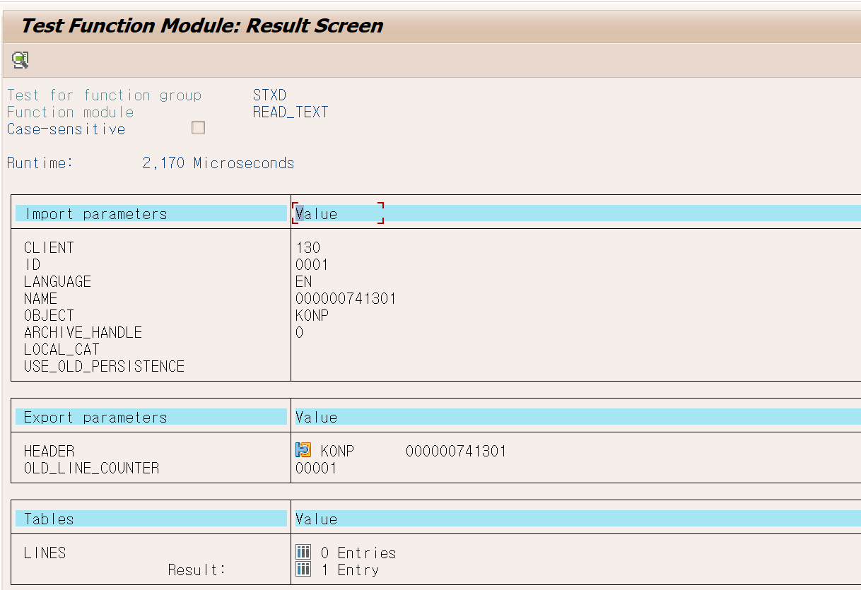
 |  |  |  |  | Valid To |  |  |  |  |  | = | A테이블-DATBI
 |  |  |  |  | G/W Submssion no |  |  |  |  |  | = | STXH테이블에서 데이터를 가져와 READ_TEXT FUNCTION을 실행해서 보여준다.

 |  |  | ■ CBO Table
 |  |  |  | 테이블 :
 |  |  |  | Field Name |  |  |  | Field Description |  |  |  |  | K | Data Elemant |  | Type |  | Len

 |  |  |  | ERNAM |  |  |  | 생성자 |  |  |  |  |  | ERNAM
 |  |  |  | ERDAT |  |  |  | 생성일 |  |  |  |  |  | ERDAT
 |  |  |  | ERZET |  |  |  | 생성시간 |  |  |  |  |  | ERZET
 |  |  |  | AENAM |  |  |  | 변경자 |  |  |  |  |  | AENAM
 |  |  |  | AEDAT |  |  |  | 변경일 |  |  |  |  |  | AEDAT
 |  |  |  | AEZET |  |  |  | 변경시간 |  |  |  |  |  | AEZET

Section 3_ Processs Spec
Section 4. Process Specification
 | {본 섹션은 개발팀이 작성합니다.프로그램의 내부처리 로직을 설명합니다}

- ZPLSDR0030 [SD] 가격마스터 업로드
1) 라디오 버튼 선택 후 'Excel Uploda' 실행 시 해당 Upload 파일 Download
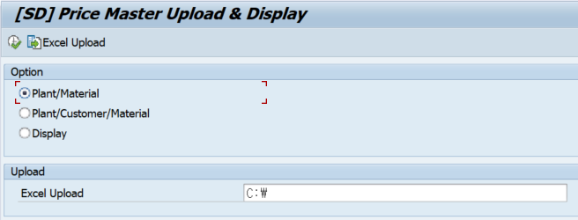

2) Display 선택 시 해당 등록된 Data 조회가능

